Sheet1
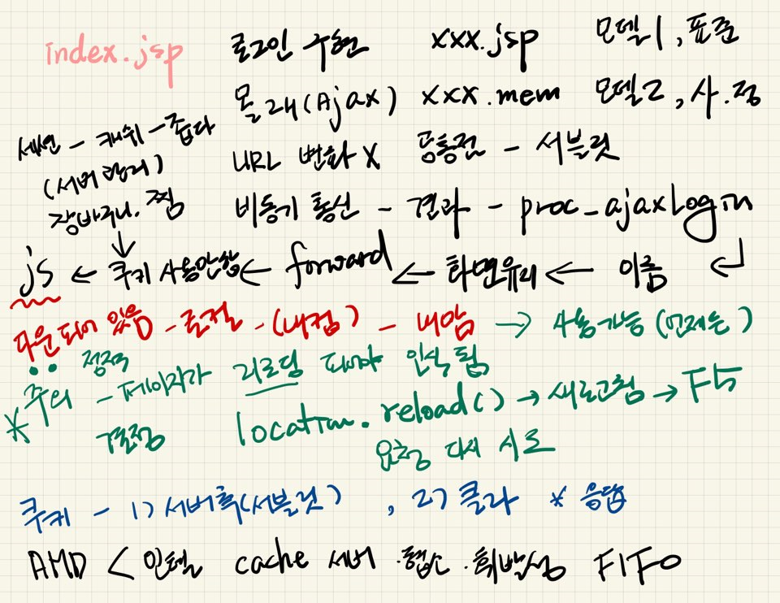
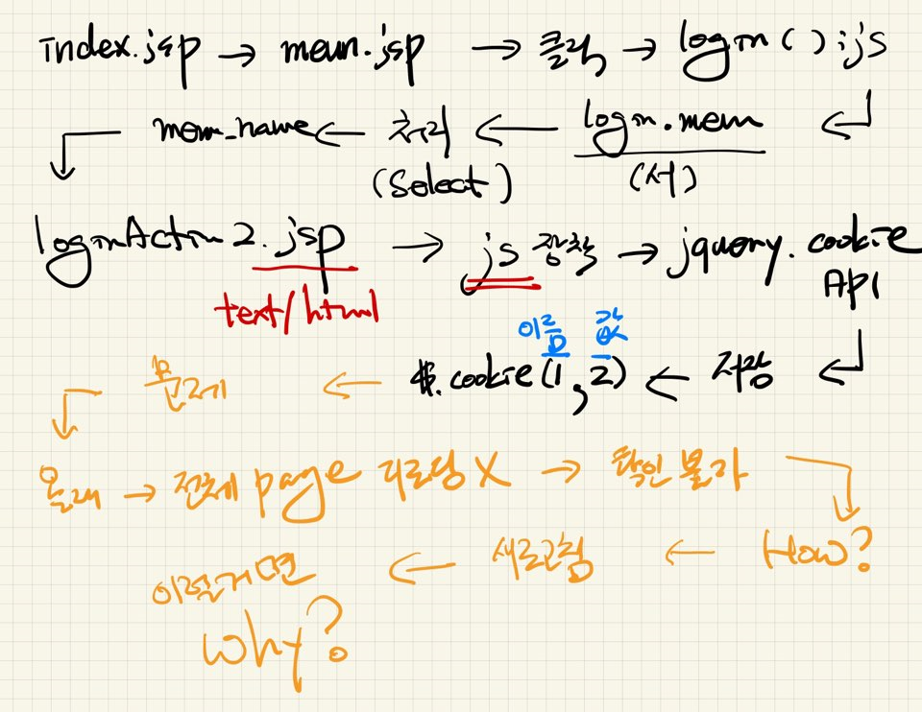
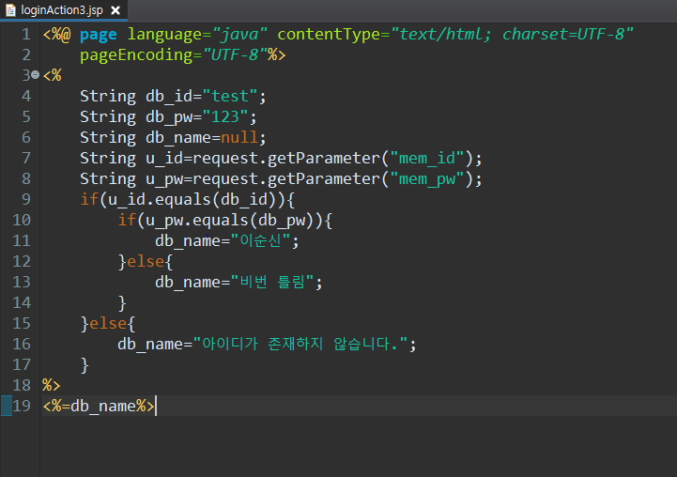
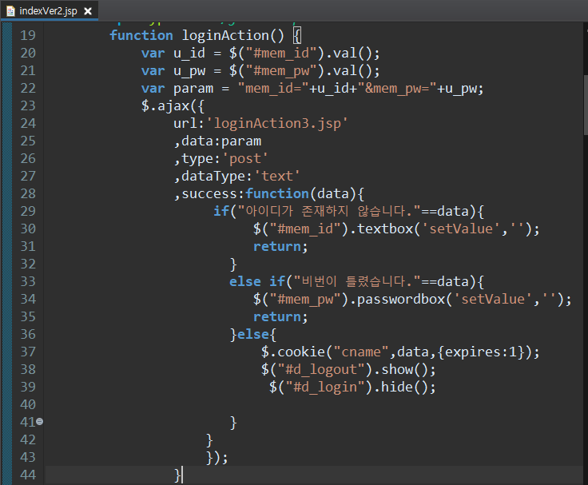
쿠키
클라이언트측에 관리됨

응답을 통해서 생성된 쿠키가 저장됨

쿠키는 로컬에서 관리됨.

